Sheet1
Product Type | Tranfer amount | personal name | personal surname | id card number | selling websize | tranfer date | details | bank account | Images
อาวุธป้องกันตัว | 5,700.00 | ณัฐวุฒิ | โปร่งสันเทียะ |  | twitter, line | 2021-01-19 | GunnerTh | 13:2062561143 | 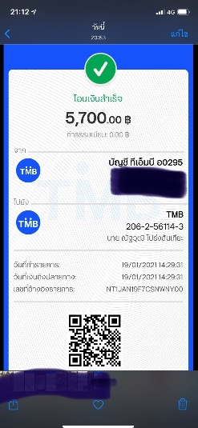
น้ำมันสกัดซีบีดี | 1,200.00 | ณัฐวุฒิ | โปร่งสันเทียะ |  | twitter | 2020-12-29 |  | 13:2062561144 | 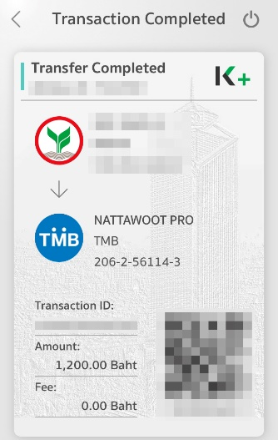 | 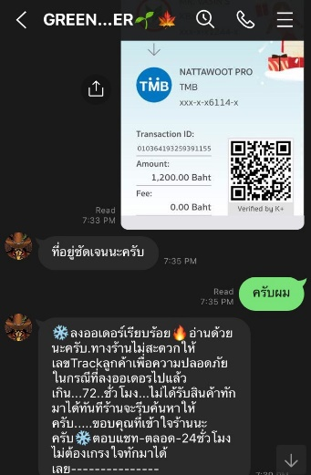 |  | 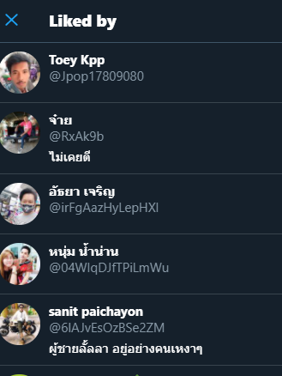
โกงออมดอก | 50,000.00 | พิมเกศ | สพันธุ์พุฒิพงศ์ |  | Facebook :Ponita Vee | 2021-01-24 | ชักจูง เชิญชวน ในการลงทุน”บ้านร่ำรวยรวยรายชั่วโมง” | 6:9042334321 | 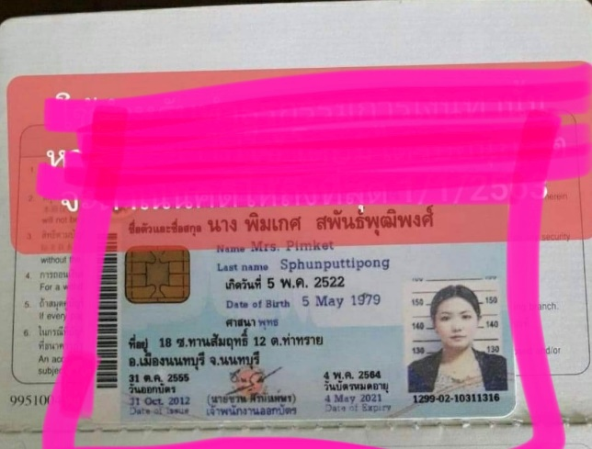 | 